UF
0. 시작화면 |  |  | (1) 오프닝 |  |  |  |  |  |  |  |  |  |  |  | (2) 시작화면 |  |  |  |  |  |  |  |  |  |  |  |  |  |  |  |  |  | (3) 로그인하기
 |  |  |  |  |  |  |  |  | 로고 |  | 1. 네오위즈 로고 게시 |  |  |  |  |  |  |  |  |  |  |  |  |  |  |  | 배경 |  | 1. 오프닝(인트로)의 마지막 화면이 배경 |  |  |  |  |  |  |  |  |  |  |  |  | 게스트 아이디 접속 |  | 1. 터치하면 별도 로그인 없이 바로 마을 입구로 이동
0-1 오프닝
Pmang Plus 로그인
타이틀 명
타이틀 명
1 로 이동
0-2 로그인 |  |  |  |  |  |  |  |  | 오프닝 |  | 1. 짧은 애니메이션으로 구성된 오프닝(인트로)이 3-5초가 진행 |  |  |  |  |  |  |  |  |  |  |  |  |  |  |  | 시작 화면 |  | 1. 배경을 바탕으로 정 가운데 상단에 타이틀 명이 표시 2. Tap to Start가 화면에 표시되면 게임 내 어디를 터치하든 개시 |  |  |  |  |  |  |  |  |  |  |  |  | 로그인 |  | 1. ID와 PW를 입력하여 로그인 가능한 팝업 2. ID 만들기를 터치할 경우 Pmang Plus의 아이디 작성 팝업 표시

ID (Email)
Log In
 |  |  |  |  |  |  | 오프닝 애니메이션 (3~5초) |  |  |  |  |  |  |  |  |  |  |  |  |  |  |  |  |  |  |  | Pmang Plus |  | 1. 좌측 상단에 Pmang Plus의 각 아이콘이 표시 |  |  |  |  |  |  |  |  |  |  |  |  | 분실 |  | 1. 터치할 경우 Pmang Plus의 암호 재설정 팝업을 표시 2. 정해진 Email를 입력하여 인증코드를 전송
PassWord

ID 만들기
PW분실
돌아가기
 |  |  |  |  |  |  |  |  |  |  |  |  |  |  |  |  |  |  |  |  |  | Tap to start |  |  |  |  |  |  |  |  |  |  |  |  |  |  |  |  | Tap to start
게스트 아이디로 접속
 |  |  |  |  |  |  |  |  |  |  |  |  |  |  |  |  |  |  |  | © Neowiz MOBILE corp. All rights reserved |  |  |  |  |  |  |  |  |  |  |  |  |  |  |  | © Neowiz MOBILE corp. All rights reserved

캐
릭
터
캐릭터 직업
공격 형태
HP
MP
공격력
방어력
캐릭터 설정
머리색
피부색
옷색
캐릭터 이름
1. 메인 메뉴 | 1-1 캐릭터 만들기 |  | 1-0 메인 메뉴 |  |  |  |  |  |  |  |  |  |  |  | 1-0 메인 메뉴 |  |  |  |  |  |  |  |  |  |  |  |  |  |  |  |  |  | (1) 캐릭터 선택 화면
 |  |  |  |  |  |  |  |  | 캐릭터 만들기 |  | 1. 신규 캐릭터를 만드는 메뉴 2. 캐릭터 작성 메뉴의 1-1로 이동 |  |  |  |  |  |  |  |  |  |  |  |  |  |  |  | 캐릭터 만들기 |  | 1. 캐릭터 만들기를 선택하면 다른 면적이 줄어들며 해당 부분이 전체 화면으로 확장 |  |  |  | 배경 1 |  |  |  |  | 배경 2 |  |  | 배경 3 | 배경 |  | 1. 전체화면을 3등분되어 각 캐릭터 별 일러스트표시
1-1 캐릭터 만들기 | 첫째 캐릭터
캐
릭
터
1-2로 이동
1
배경 이동
1
1-2 이어하기 | 둘째 캐릭터 |  |  |  | 캐릭터 만들기 |  |  |  | 이어하기 |  | 1. 세이브 데이터를 로딩하는 메뉴 2. 기존 이어하기 1-2로 이동 |  |  |  |  |  | 캐릭터 만들기 |  |  |  |  |  |  |  |  |  |  |  |  |  |  |  |  |  |  |  |  |  |  |  |  | 돌아가기 |  | 1. 한단계 전으로 이동
 |  |  |  |  |  |  |  | 친구 등록하기
1-3 친구 검색/등록 | 셋째 캐릭터
1
 |  |  |  |  |  |  |  |  | 친구 등록하기 |  | 1. 친구를 검색/등록하는 메뉴 2. 친구초대하기 1-3으로 이동 |  |  |  |  |  |  |  |  |  |  |  |  |  |  |  |  |  |  |  |  |  |  | 일러스트 1 |  |  | 일러스트 2 |  |  | 일러스트 3

중복
 |  |  |  |  |  |  | 이어 하기
만드시겠습니까? OK
돌아가기
돌아가기
돌아가기
OK
 |  |  |  |  |  | © Neowiz MOBILE corp. All rights reserved

캐
릭
터
캐릭터 이름
Lv 정보
보유 경험치
소지금액
총 플레이 시간
마을로 이동합니다.
캐
릭
터
캐릭터 이름
Lv 정보
보유 경험치
소지금액
총 플레이 시간
 | 1-2 이어하기 |  | 1-0 메인 메뉴 |  |  |  |  |  |  |  |  |  |  |  | 1-0 메인 메뉴 |  |  |  |  |  |  |  |  |  |  |  |  |  |  |  |  |  | (1) 캐릭터 선택 화면
 |  |  |  |  |  |  |  |  | 캐릭터 만들기 |  | 1. 신규 캐릭터를 만드는 메뉴 2. 캐릭터 작성 메뉴의 1-1로 이동 |  |  |  |  |  |  |  |  |  |  |  |  |  |  |  | 이어하기 |  | 1. 이어하기를 선택하면 다른 면적이 줄어들며 해당 부분이 전체 화면으로 확장 |  |  |  |  |  |  |  |  |  |  |  |  | 배경 |  | 1. 숲을 배경으로 실 플레이 캐릭터가 서있는 이미지
 | Save Data 1 |  |  |  |  |  |  |  |  |  |  |  |  |  |  | 캐릭터 만들기 |  |  |  |  |  |  |  |  | 친구 등록하기

2로 이동
 | Save Data 2 |  |  |  | 캐릭터 만들기 |  |  |  | 이어하기 |  | 1. 세이브 데이터를 로딩하는 메뉴 2. 기존 이어하기 1-2로 이동 |  |  |  |  |  |  |  |  |  |  |  |  |  |  |  |  |  |  |  |  |  |  |  |  |  |  |  |  |  |  | 캐릭터 |  | 1. 우측 박스에는 캐릭터의 정보가 표시 2. 캐릭터 양 사이드에는 화살표가 있어 다른 캐릭터로 이동
 |  |  |  |  |  |  |  | 친구 등록하기
 | Save Data 3
 |  |  |  |  |  |  |  |  | 친구 등록하기 |  | 1. 친구를 검색/등록하는 메뉴 2. 친구초대하기 1-3으로 이동 |  |  |  |  |  |  |  |  |  |  |  |  |  |  |  |  |  |  |  |  |  |  |  |  |  |  |  |  |  |  | 이어하기 |  | 1. 버튼을 누르면 캐릭터를 로딩

이어 하기
이어 하기
 |  |  |  |  |  |  | 이어 하기 |  |  |  |  |  |  |  |  |  |  |  |  |  | 이어 하기 |  |  |  |  |  |  |  |  |  |  |  |  |  |  |  |  |  |  |  |  | 돌아가기 |  | 1. 한단계 전으로 이동

돌아가기
돌아가기
 |  |  |  |  |  | © Neowiz MOBILE corp. All rights reserved

현재, 임시 아이디를 사용하고 계십니다.
정식 아이디를 등록하시면
추가 아이템을 선물로 드립니다.
등록하시겠습니까?
캐
릭
터
캐릭터 이름
Lv 정보
보유 경험치
소지금액
총 플레이 시간

2로 이동

등록하기
이어 하기
다음에 하기

돌아가기

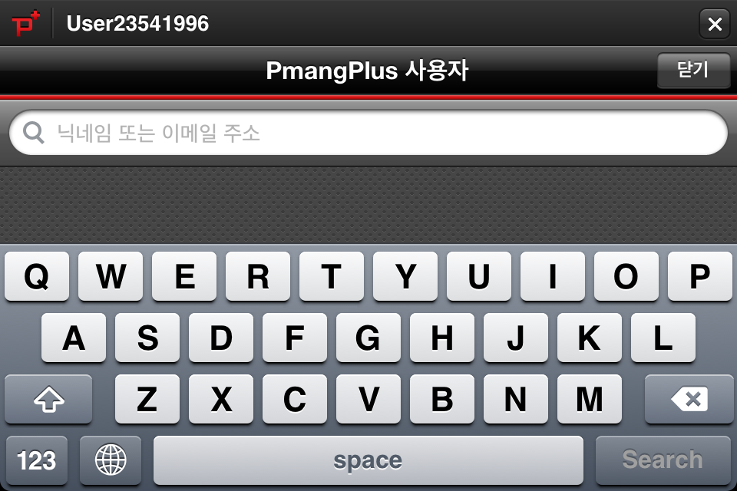
친구를 등록하면 등록된 친구만큼 추가 효과를 받으며
더 난이도가 던전을 함께 클리어 할 수 있습니다.
확인
 |  | 1-3 친구 등록하기 | 1-0 메인 메뉴 |  |  |  |  |  |  |  |  |  |  |  | 1-0 메인 메뉴 |  |  |  |  |  |  |  |  |  |  |  |  |  |  |  |  |  | (1) 친구등록 안내창
 |  |  |  |  |  |  |  |  | 캐릭터 만들기 |  | 1. 신규 캐릭터를 만드는 메뉴 2. 캐릭터 작성 메뉴의 1-1로 이동 |  |  |  |  |  |  |  |  |  |  |  |  |  |  |  | 친구 등록하기 |  | 1. 친구 등록하기를 선택하면 다른 면적이 줄어들며 해당 부분이 전체 화면으로 확장 |  |  |  |  |  |  |  |  |  |  |  |  | 안내 |  | 친구 등록의 메리트를 설명
 |  | Pmang Plus |  |  |  |  |  |  |  |  |  |  |  |  |  |  | 캐릭터 만들기


 |  | FaceBook |  |  | 캐릭터 만들기 |  |  |  | 이어하기 |  | 1. 세이브 데이터를 로딩하는 메뉴 2. 기존 이어하기 1-2로 이동
 |  |  |  |  |  |  |  | 친구 등록하기
 |  | Twitter |  |  |  |  |  |  |  |  |  |  |  |  |  |  |  |  |  |  |  |  |  | 친구 등록하기
 |  |  |  |  |  |  |  |  | 친구 등록하기 |  | 1. 친구를 검색/등록하는 메뉴 2. 친구초대하기 1-3으로 이동

등록하기
등록하기
등록하기
등록하기
등록하기
등록하기
 |  |  |  |  |  |  | 이어 하기

돌아가기
돌아가기
돌아가기
 |  |  |  |  |  |  |  |  |  |  |  |  |  |  |  | 이어 하기
 |  |  |  |  |  | © Neowiz MOBILE corp. All rights reserved

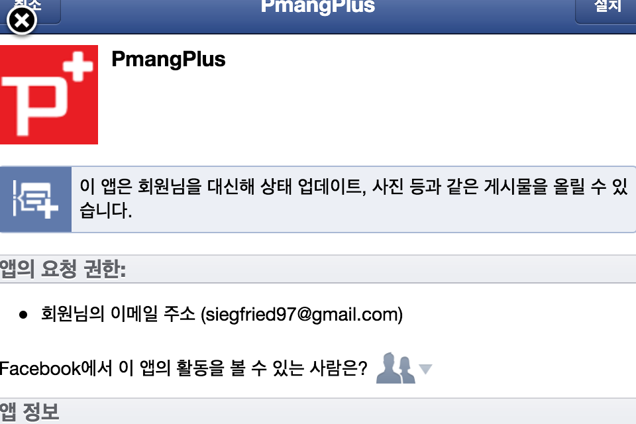
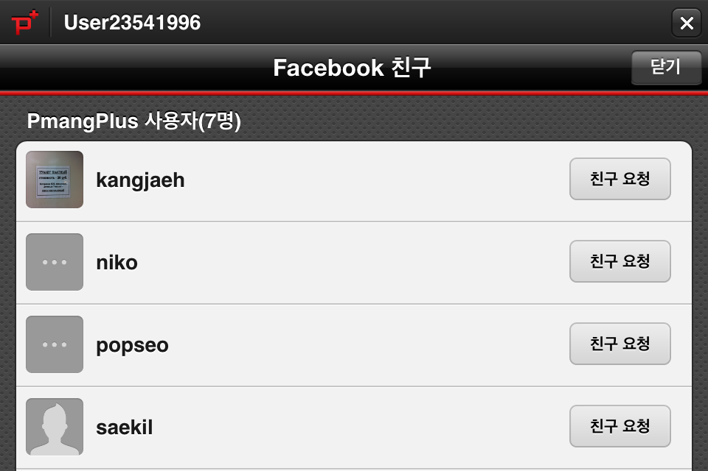

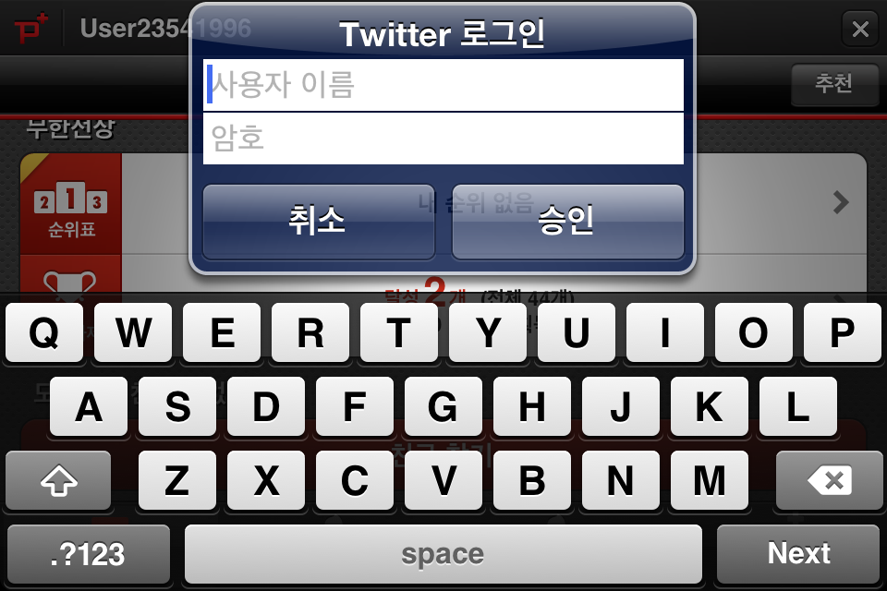
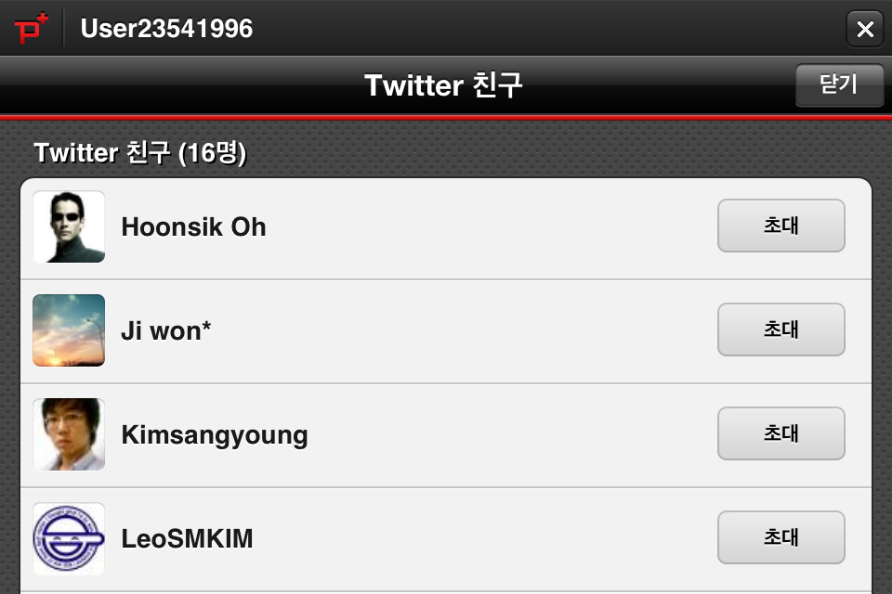

마을입구
아이템 상점
과금상점
작은사당
던전입구
2. 마을 입구 |  | 2-0 마을구성 |  | 2-1 마을 구성
 |  |  |  |  |  |  |  |  |  |  |  |  |  |  |  |  |  |  |  |  |  |  | 기본 설정 |  |  | 1. 캐릭터는 하단의 아이콘을 터치하여 해당 아이콘을 터치하면 해당 NPC에게 이동 후 NPC의 대사를 듣고 메뉴 이동 2. 마을의 사이즈는 화면 사이즈보다 크며, 좌 우로 스크롤 되며 이동 3. Online 상황에서는 타 유저가 이동하는 것이 보여짐 |  |  |  |  | 채팅 아이콘 | 1. 터치하면 상단으로 부터 채팅창이 나오며 채팅 가능. 2. 설정에 따라 1줄/3줄로 채팅이 표시 3. 채팅창에는 시스템 및 GM 메시지도 표시
2-0 마을 구성 |  | 개요
대장간
캐릭터
2-1 아이템 상점
 |  |  |  |  |  |  |  |  |  |  |  |  |  |  |  |  |  |  |  |  |  |  |  |  |  |  |  |  |  |  | 설정 아이콘 | 1. 터치하면 팝업으로 파티원/친구 접속/퀘스트 정보가 표시됨 2. 전속 친구를 터치하면 파티 초대 가능
2-2 대장간
 |  |  |  |  |  |  |  |  |  |  |  |  |  |  |  |  |  |  |  |  |  |  | 마을입구 |  |  | 1. 마을의 입구로 로그인/ 던전에서 복귀하면 이동하는 장소
2-3 과금상점

마을
입구
아이템
상점
대장간
과금
상점
작은
사당
2-4 작은 사당(퀘스트) |  |  |  |  |  |  |  |  |  |  |  |  |  |  |  |  |  |  |  |  |  |  | 아이템 상점 |  |  | 1. 소모계열의 아이템을 구입하고 유저의 아이템을 매각하는 장소
던전 입구
2-5 던전 입구
 |  |  |  |  |  |  |  |  |  |  |  |  |  |  |  |  |  |  |  |  |  |  | 대장간 |  |  | 1. 무기 및 장신구를 구입/판매/강화 하는 장소

실제 마을의 사이즈
iPhone 화면 표시
 |  |  |  |  |  |  |  |  |  |  |  |  |  |  |  |  |  |  |  |  |  |  | 과금 상점 |  |  | 1. 과금아이템을 구입하는 장소

 |  |  |  |  |  |  |  |  |  |  |  |  |  |  |  |  |  |  |  |  |  |  | 작은 사당 |  |  | 1. 각종 퀘스트를 수령하는 장소

 |  |  |  |  |  |  |  |  |  |  |  |  |  |  |  |  |  |  |  |  |  |  | 던전 입구 |  |  | 1. 던전으로 이동하기 위한 장소

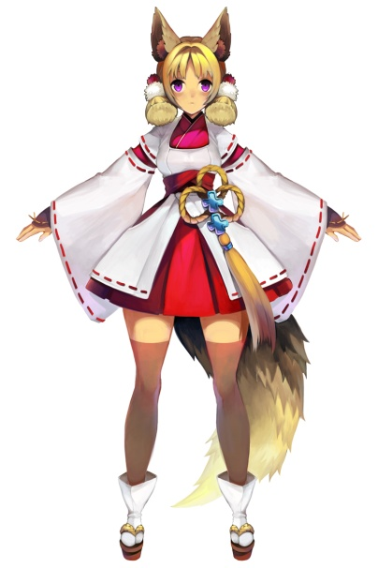
코스튬
무기
장신구
아이템
팔기
사기
HP/MP
마을가기
캐릭터 정보
Lv정보
현 스텟 구성
- 경험치/다음렙벨
총 플레이 시간
장비 포인트
과금
HP/MP
팔기
HP/MP
팔기
 |  | 2-1 아이템 상점 |  | (1) 기본화면 |  |  |  |  |  |  |  |  |  |  |  |  |  | (2) 팔기 |  |  |  |  |  |  |  |  |  |  |  |  |  |  |  |  | (3) 사기
 |  |  |  |  |  |  |  |  |  | 기본화면 |  | 1. 좌측에는 캐릭터의 기본 장비 정보를 표시 2. 우측에는 슬라이딩 표시 방식의 팔기/사기/과금 등 각 항목을 표시 |  |  |  |  |  |  |  |  |  |  |  |  |  |  |  | 팔기 |  | 1. 캐릭터의 가방을 표시한다. 2. 가방 내 아이템을 1회 터치하면 가격을 표시한다. 3. 반복 터치 시 매각 확인 팝업이 나오고 수량을 적는 창과 하단에 OK버튼 표시 4. OK 버튼을 클릭하면 해당 아이템을 매각 |  |  |  |  |  |  |  |  |  |  |  |  | 팔기 |  | 1. 캐릭터의 가방을 표시한다. 2. 가방 내 아이템을 1회 터치하면 가격을 표시한다. 3. 반복 터치 시 매각 확인 팝업이 나오고 수량을 적는 창과 하단에 OK버튼 표시 4. OK 버튼을 클릭하면 해당 아이템을 매각
 |  | 판매

코스튬
사기
코스튬
사기
 |  | 구입

무기
무기
 |  | 과금상점
 |  |  |  |  |  |  |  |  |  |  |  |  |  |  |  |  |  |  |  |  |  |  |  |  |  |  |  | 마을 가기 |  | 1. 마을로 이동 |  |  |  |  |  |  |  |  |  |  |  |  | 마을 가기 |  | 1. 마을로 이동
장신구
과금
장신구
과금

아이템
아이템
마을가기
1
마을가기
1

코스튬
무기
장신구
아이템
팔기
사기
HP/MP
마을가기
과금
슬라이딩
HP/MP
팔기
해당 아이템을 매각하시겠습니까?
매각 수량
확인
HP/MP
해당 아이템을 구입 하시겠습니까?
구입 수량
확인
팔기
HP
1

MP
1
슬라이딩
코스튬
사기
코스튬
사기
공
1
무기
무기
1
방
1
1
슬라이딩
장신구
과금
장신구
과금
I-Lv
1

아이템
아이템
마을가기
1
마을가기
1

코스튬
무기
장신구
아이템
팔기
사기
HP/MP
마을가기
캐릭터 정보
Lv정보
현 스텟 구성
- 경험치/다음렙벨
총 플레이 시간
장비 포인트
강화
HP/MP
팔기
HP
1
 |  | 2-2 대장간 |  | (1) 기본화면 |  |  |  |  |  |  |  |  |  |  |  | (2) 팔기 |  |  |  |  |  |  |  |  |  |  |  |  |  |  |  |  |  |  | (3) 사기
 |  |  |  |  |  |  |  |  |  | 기본화면 |  | 1. 좌측에는 캐릭터의 기본 장비 정보를 표시 2. 우측에는 슬라이딩 표시 방식의 팔기/사기/강화/과금 등 을 표시 |  |  |  |  |  |  |  |  |  |  |  |  |  |  |  | 팔기 |  | 1. 캐릭터의 가방을 표시한다. 2. 가방 내 아이템을 1회 터치하면 가격을 표시한다. 3. 반복 터치 시 매각 확인 팝업이 나오고 수량을 적는 창과 하단에 OK버튼 표시 4. OK 버튼을 클릭하면 해당 아이템을 매각 |  |  |  |  |  |  |  |  |  |  |  |  | 팔기 |  | 1. 캐릭터의 가방을 표시한다. 2. 가방 내 아이템을 1회 터치하면 가격을 표시한다. 3. 반복 터치 시 매각 확인 팝업이 나오고 수량을 적는 창과 하단에 OK버튼 표시 4. OK 버튼을 클릭하면 해당 아이템을 매각
 |  | 판매
MP
1
코스튬
코스튬
사기
 |  | 구입
공
1
무기
무기
방
1
장신구
과금
 |  | 강화
 |  |  |  |  |  |  |  |  |  |  |  |  |  |  |  |  |  |  |  |  |  |  |  |  |  |  |  | 마을 가기 |  | 1. 마을로 이동 |  |  |  |  |  |  |  |  |  |  |  |  | 마을 가기 |  | 1. 마을로 이동
 |  | 과금
I-Lv
1

과금
아이템
마을가기
1

HP/MP
해당 아이템을 구입 하시겠습니까?
구입 수량
확인
팔기
HP
1
MP
1
코스튬
사기
공
1
무기
방
1
1
장신구
과금
I-Lv
1

아이템
마을가기
1

 |  | 2-3 과금 상점 |  | (1) 과금 상점 |  |  |  |  |  |  |  |  |  |  |  |  |  |  | (1) 과금 상점 |  |  |  |  |  |  |  |  |  |  |  |  |  |  |  | (2) 돈이 부족할 경우
 |  |  |  |  |  |  |  |  |  | 기본 구조 |  | 1. 과금 상점은 고가의 게임 머니 아이템으로 구성되어 있다 2. 돈이 부족할 경우, 돈을 현금으로 구입하는 창으로 이동 |  |  |  |  |  |  |  |  |  |  |  |  |  |  |  | 기본 구조 |  | 1. 각 과금 아이템은 구매 확인의 팝업으로 최종 구매를 선택
 |  | 과금 아이템

 |  | 게임머니 구입하기 |  |  |  |  |  |  |  | 소모 |  | 1. 소모형 아이템을 판매하는 메뉴 |  |  |  |  |  |  |  |  |  |  |  |  |  |  |  | 소모 |  | 1. 소모성 아이템은 단순 구매의사 확인 진행

 |  |  |  |  |  |  |  |  |  | 가챠 |  | 1. 아이템 가챠로 코스튬, 소모형 등 다양한 아이템이 렌덤으로 출현 |  |  |  |  |  |  |  |  |  |  |  |  |  |  |  | 가챠 |  | 1. 가챠 아이템은 가챠 캡슐이 깨지면서 내용물이 확인되는 애니메이션 효과 표시

 |  |  |  |  |  |  |  |  |  | 코스튬 |  | 1. 캐릭터의 코스튬을 판매하는 메뉴. 2. 1회 터치하면 자신의 캐릭터가 입고 있는 모습을 포시 |  |  |  |  |  |  |  |  |  |  |  |  |  |  |  | 코스튬 |  | 1. 코스튬에 부여할 옵션을 선택 2. 선택 후 구입하기를 누르면 구입 가능

 |  | 2-4 작은 사당 |  |  |  |  |  |  |  |  |  |  |  |  |  | (0)기본구조 |  |  |  |  |  |  |  |  |  |  |  |  |  |  |  |  |  | (1) 퀘스트 리스트 표시
 |  |  |  |  |  |  |  |  |  |  |  |  |  |  |  |  |  |  |  |  |  |  |  |  |  |  |  | 기본 구조 |  | 1. 좌측에는 퀘스트 캐릭터가 등장. 2. 기본적으로 [업적]과 같은 형태로서 모든 퀘스트는 수령된 상태 3. 업적 조건이 달성되면 NPC에게 방문하여 보상을 수령하는 방식 |  |  |  |  |  |  |  |  |  |  |  |  | 기본 구조 |  | 1. 전체 퀘스트의 리스트와 현황을 보여주는 화면. 2. 각 달성 조건에 따라 완료/완료가능/미완료 로 구분됨
 |  | 기본 구조


 |  | 천인의 예언록 |  |  |  |  |  |  |  |  |  |  |  |  |  |  |  |  |  |  |  |  |  |  |  |  |  |  |  |  |  |  |  |  |  |  |  |  |  |  |  |  | 완료 |  | 1. 달성조건을 충족하여, 이미 완료 된 퀘스트 만을 표시

 |  |  |  |  |  |  |  |  |  |  |  |  |  |  |  |  |  |  |  |  |  |  |  |  |  |  |  | 천인의 예언록 |  | 1. 기본적으로 업적 리스트를 확인하며 업적이 달성되면 보상수령가능
 |  |  |  |  |  |  |  |  |  |  |  |  |  |  |  |  |  |  |  |  |  |  |  |  |  |  |  |  |  |  |  |  |  |  |  |  |  |  |  |  |  |  | 완료가능 |  | 1. 달성 조건을 충족하였여, 완료가 가능한 달성 조건을 표시

 |  |  |  |  |  |  |  |  |  |  |  |  |  |  |  |  |  |  |  |  |  |  |  |  |  |  |  |  |  |  |  |  |  |  |  |  |  |  |  |  |  |  | 미완료 |  | 1. 달성 조건을 충족하지 못한 퀘스트의 표시

 |  |  |  |  |  |  |  |  |  |  |  |  |  |  |  |  |  |  |  |  |  |  |  |  |  |  |  |  |  |  |  |  |  | (2) 퀘스트 세부 정보 표시
 |  |  |  |  |  |  |  |  |  |  |  |  |  |  |  |  |  |  |  |  |  |  |  |  |  |  |  |  |  |  |  |  |  |  |  |  |  |  |  |  |  |  | 기본 구조 |  | 1. 각 달성 조건을 터치하면 보상 조건과 내용이 확인 가능하나 완료/ 미완료

 |  | 2-5 던전 입구 |  | (1) 진행 선택 |  |  |  |  |  |  |  |  |  |  |  | (2)-1 파티 만들기 선택 |  |  |  |  |  |  |  |  |  |  |  |  |  |  |  |  |  | (2)-2-1 던전 선택하기
 |  |  |  |  |  |  |  |  |  | 기본 구조 |  | 1. 던전은 개인은 들어갈 수 없으며 파티를 만들거나, 기존 파티에 참가하는 형식으로 입장 가능. 2. 마을에서 이미 파티를 맺고 있는 경우, 이 페이지는 표시되지 않고 바로 (2)-1-1로 이동한다. |  |  |  |  |  |  |  |  |  |  |  |  |  |  |  | 파티 명 입력 |  | 1. 파티 명을 입력하는 창. 터치 시 버추얼 키보드가 나오며 입력 가능 2. 미 입력 시 랜덤하게 파티 명이 설정 |  |  |  |  |  |  |  |  |  |  |  |  | 전체 구성 |  | 1. 3가지 종류의 던전으로 들어가는 중간 기점. 2. 우측 상단에 New!/Event등을 표시하며 이벤트 중임을 표시
 |  | 진행 선택

 |  | 파티 만들기 |  |  |  |  |  |  |  |  |  |  |  |  |  |  |  |  |  |  |  |  |  |  |  |  |  | 참여인원 |  | 1. 참여 가능한 인원을 체크. 1~3인까지 설정 가능 |  |  |  |  |  |  |  |  |  |  |  |  | 일반 던전 |  | 1. 일반 던전으로 들어가는 모드 2. Nomal, Hard, Master까지의 난이도를 선택 할 수 있다

 |  | 파티 검색하기 |  |  |  |  |  |  |  | 파티 만들기 |  | 1. 파티를 만들어 던전에 이동하는 메뉴 2. (2)-1로 이동
 |  |  |  |  |  |  |  |  |  |  |  |  |  |  |  |  |  |  |  |  |  |  |  |  |  |  |  | 공개 파티 만들기 |  | 1. 파티 검색 하기를 통한 파티 리스트에 표시되는 파티를 만든다. |  |  |  |  |  |  |  |  |  |  |  |  | 지옥 던전 |  | 1. 일반 던전의 모든 난이도를 클리어하면 열리는 Hell 던전으로 들어가는 모드
 |  | 난입하기
 |  |  |  |  |  |  |  |  |  | 파티 참가하기 |  | 1. 이미 만들어진 파티를 검색하는 메뉴 2. (2)-2로 이동
 |  |  |  |  |  |  |  |  |  |  |  |  |  |  |  |  |  |  |  |  |  |  |  |  |  |  |  | 비 공개 파티 만들기 |  | 1. 파티 검색 하기를 통한 파티 리스트에 표시되지 않는 파티를 만든다. |  |  |  |  |  |  |  |  |  |  |  |  | 디펜스 모드 |  | 1. 디펜스 던전으로 들어가는 모드

 |  |  |  |  |  |  |  |  |  | 난입하기 |  | 1. 기존 플레이 중인 파티에 난입하기 2 (2)-3으로 이동

 |  |  |  |  |  |  |  |  |  |  |  |  |  |  |  | (2)-2 파티 검색하기 선택 |  |  |  |  |  |  |  |  |  |  |  |  |  |  |  |  |  | (2)-2 파티 검색하기 선택
 |  |  |  |  |  |  |  |  |  |  |  |  |  |  |  |  |  |  |  |  |  |  |  |  |  |  |  | 전체 구성 |  | 1. 크게 일반던전, 지옥던전, 디펜스, 친구 별로 구분 2. 상기 폴더버튼을 누를때 검색하여 결과를 표시 |  |  |  |  |  |  |  |  |  |  |  |  | 전체 구성 |  | 1. 리스트 중 하나의 파티를 선택하면 파티에 참가하겠냐는 최종확인을 진행하는 팝업을 표시

 |  |  |  |  |  |  |  |  |  |  |  |  |  |  |  |  |  |  |  |  |  |  |  |  |  |  |  | 검색 |  | 1. 번호 던전명 파티명 친구명으로 검색이 가능하도록 검색창 제공 |  |  |  |  |  |  |  |  |  |  |  |  | 로딩 화면 |  | 1. 파티에 참가하고 있다는 로딩화면을 표시

 |  |  |  |  |  |  |  |  |  |  |  |  |  |  |  |  |  |  |  |  |  |  |  |  |  |  |  | 리스트 |  | 1. 번호, 던전명, 인원 수 파티명으로 리스트 출력 |  |  |  |  |  |  |  |  |  |  |  |  | 파티 참가 성공 |  | 1. 파티 참가에 성공하였을 경우, 파티 참가 성공의 정보를 표시하고 (2)-2-2-1로 이동

 |  |  |  |  |  |  |  |  |  |  |  |  |  |  |  |  |  |  |  |  |  |  |  |  |  |  |  | 친구검색 |  | 1. 현재 친구가 만든 파티(대기)만 검색 |  |  |  |  |  |  |  |  |  |  |  |  | 파티 참가 실패 |  | 1. 파티 참가에 실패하였을 경우 실패 정보를 표시하고 리스트 창으로 다시 이동, 리스트창은 다시 업데이트를 진행

 |  |  |  |  |  |  |  |  |  |  |  |  |  |  |  | (1) 진행 선택 |  |  |  |  |  |  |  |  |  |  |  |  |  |  |  |  |  | (2)-3-1 무작위로 난입하기
 |  |  |  |  |  |  |  |  |  |  |  |  |  |  |  |  |  |  |  |  |  |  |  |  |  |  |  | 무작위로 난입하기 |  | 1. 현재 플레이중인 파티를 랜덤으로 선택하여 입장 2. 랜덤이지만 던전명/ 난이도는 선택 가능 |  |  |  |  |  |  |  |  |  |  |  |  | 던전 선택 |  | 1. 각 던전 별 일러스트로 던전의 배경을 설명하며 글 한 줄을 좌->우 스크롤로 세부적인 내용을 설명

 |  |  |  |  |  |  |  |  |  |  |  |  |  |  |  |  |  |  |  |  |  |  |  |  |  |  |  | 친구 파티에 난입하기 |  | 1. 현재 플래이중인 친구를 검색. 친구가 들어가 있는 파티에 난입 |  |  |  |  |  |  |  |  |  |  |  |  | 난이도 |  | 1. 각 던전의 난이도를 선택 가능

 |  |  |  |  |  |  |  |  |  |  |  |  |  |  |  |  |  |  |  |  |  |  |  |  |  |  |  |  |  |  |  |  |  |  |  |  |  |  |  |  |  |  | 난입하기 |  | 1. 터치시 렌덤으로 난입

 |  |  |  |  |  |  |  |  |  |  |  |  |  |  |  |  |  |  |  |  |  |  |  |  |  |  |  |  |  |  |  |  |  | (2)-3-2 친구 파티에 난입하기
 |  |  |  |  |  |  |  |  |  |  |  |  |  |  |  |  |  |  |  |  |  |  |  |  |  |  |  |  |  |  |  |  |  |  |  |  |  |  |  |  |  |  | 리스트 표시 |  | 1. 친구명. 던전/난이도, 파티명으로 리스트를 표시

 |  |  |  |  |  |  |  |  |  |  |  |  |  |  |  |  |  |  |  |  |  |  |  |  |  |  |  |  |  |  |  |  |  |  |  |  |  |  |  |  |  |  | 난입하기 |  | 1. 리스트 중 하나를 선택하면 난입 가능

 |  |  |  | (1) 기본 화면 구성
3. 던전 |  | 3-0 기본 구성 |  |  |  |  |  |  |  |  |  |  | 기본 구조 | 1. 좌측 하단에는 방향 패드, 우측은 상단으로 부터 스킬. 점프, 액션(공격)버튼이 나열된 형태 2. 상단에는 채팅창과 옵션 창이 그대로 있으며 좌측 중단에는 파티 창이 표시되나 캐릭터 명과 HP가 표시되는 형태로 변동

3-0 기본 구성 |  | 기본 화면 구성

3-1 일반 던전 |  | 던전의 구성
 |  |  |  |  |  |  |  |  |  |  |  |  | 스킬 창 | 1. 스킬은 화살표 방향으로 슬라이딩 시 원형으로 회전하여 교체되며 그냥 터치한 경우 바로 사용이 가능
3-2 보스 던전 |  | 퀘스트 클리어

3-3 클리어 보상 |  |  |  |  |  |  |  |  |  |  |  |  | 점프 | 1. 터치시 캐릭터가 점프하는 버튼

 |  |  |  |  |  |  |  |  |  |  |  |  | 액션 | 1. 일반적인 공격을 수행하는 버튼

보스 몬스터 설정
stage | 보스 몬스터 명 |  | 구성
1 | 거대 여우 | 기본 구조 | 외관 | ・꼬리가 3개 달린 흉포한 여우의 형태로 캐릭터의 2배의 사이즈를 가진다. ・기본적인 구조는 거대형 보스가 아닌, 중간 사이즈의 어느정도 이동 공격 스피드를 가진 형태 ・등에는 검은색의 마력을 뿜어내는 마검이 꽃혀 있으며 이로 인해 전체적으로 어둡고 탁한 색으로 몸이 구성되어 있다

 |  | 행동 패턴 | 조우 시 | 액티브 접근 | 캐릭터와 같은 화면에 들어가면 하기 순서로 달려가서 접근 한다
 |  |  |  | 우선 순위 | 1) 자신을 공격한 대상 2) 가장 가까운 거리에 있는 대상 3) 최초 타겟팅한 대상
 |  |  | 스킵 시 | 추적 | 캐릭터를 지나치거나, 캐릭터가 이동하여, 공격 범위 내에 캐릭터가 없을 경우 우선순위를 재 설정하여 추적한다
 |  |  |  | 우선 순위 | 1) 공격한 대상 2)가장 가까운 대상 3) 최초 타겟팅한 대상
 |  |  | 공격 시 | 일반 | 공격범위 내에 캐릭터가 있으면 가장 가까이 있는 캐릭터의 방향으로 바라보며 하기의 공격을 순서대로 행한다.
 |  |  |  | 물어뜯기 | 준비 동작 : 순간 정지하며 몸을 최대한 굽히고 앞으로 튀어나가기 위한 준비를 한다
 |  |  |  |  | 공격 패턴 : 2m 앞으로 빠르게 튀어나가며 전면에 캐릭터가 서 있을만한 공간을 3회 물어 뜯는다. 마지막 3회에는 1초간 문상태로 정지한다.
 |  |  |  | 돌진공격 | 준비 동작 : 가볍게 앞 뒤로 짧은 점프를 하고 몸을 최대한 굽히며 앞으로 튀어나가기 위한 준비를 한다.
 |  |  |  |  | 공격 패턴 : 5m 앞으로 빠르게 튀어나가며 전면에 있는 캐릭터를 물어 하늘로 던저 버린다.
 |  |  |  | 여우비 | 준비 동작 : 하늘을 향해 크게 우는 포즈를 취함
 |  |  |  |  | 공격 패턴 : 보스의 전면 범위를 6등분 하여 3등분에는 흙비가 내려 데미지를 준다. 남은 3등분은 안전지대
 |  |  | 피격 시 | 다운 | 체력의 2/3, 1/3이 되었을 때, 1회씩 다운된다. 다운되었을 땐 3초간 다운데미지를 줄 수 있다. 이 후는 무시하고 일어남
 |  |  | 사망 시 | 폭ㅋ파ㅋ | 몸에서 하얀 혼들이 빠져나가고 흰색 빛을 내면서 폭파된다.

stage | 보스 몬스터 명 |  | 구성
2 | 물의 현자 | 기본 구조 | 외관 | ・공격 패턴에 따라 형태가 변화하는 보스로 기본 형과 특수 공격 형으로 나뉜다. ・기본 형은 캐릭터의 일반/이동시 취하는 모습으로 물로 만들어진 현자(간달프)의 형태를 띄나 눈에서는 요기가 흘러 나온다 ・체형은 캐릭터의 2배, 하반신은 파도와 같은 형태로 구성되어 있다.

 |  | 행동 패턴 | 조우 시 | 액티브 접근 | 캐릭터와 같은 화면에 들어가면 하기 순서로 달려가서 접근 한다
 |  |  |  | 우선 순위 | 1) 자신을 공격한 대상 2) 가장 가까운 거리에 있는 대상 3) 최초 타겟팅한 대상
 |  |  | 스킵 시 | 추적 | 캐릭터를 지나치거나, 캐릭터가 이동하여, 공격 범위 내에 캐릭터가 없을 경우 우선순위를 재 설정하여 추적한다
 |  |  |  | 우선 순위 | 1) 공격한 대상 2)가장 가까운 대상 3) 최초 타겟팅한 대상
 |  |  | 공격 시 | 일반 | 공격범위 내에 캐릭터가 있으면 가장 가까이 있는 캐릭터의 방향으로 바라보며 하기의 공격을 순서대로 행한다.
 |  |  |  | 분신 공격 | 준비 동작 : 캐릭터가 무너져 내리며 땅 속으로 사라진다. 이후 3개로 분리되어 랜덤한 장소에 나타나며 각자 가장 가까운 캐릭터에 접근한다.
 |  |  |  |  | 공격 패턴 : 공격범위 내에 캐릭터가 들어오면 물의 창을 소환하여 캐릭터를 근거리에서 찌르는 공격을 취한다
 |  |  |  |  | 완료 동작 : 일정 데미지를 받으면 하나씩 땅으로 돌아가며 3개의 캐릭터를 모두 처리한 경우 랜덤의 장소에 원 캐릭터가 솟아 오른다
 |  |  |  | 파도 공격 | 준비 동작 : 양 팔을 하늘에 들고 주문을 외는 포즈를 취한다.
 |  |  |  |  | 공격 패턴 : 이단 점프로 회피할 수 있는 높이의 횡이동파도를 3회 일으킨다. 피격당할 경우 다운 되며 다운데미지가 추가된다
 |  |  |  | 질식 공격 | 준비 동작 : 오른 팔을 전면에 뻗은 상태로 주문을 외우는 포츠를 취한다. 물기둥이 오르면 5초 후에 손을 땅으로 내려치는 포즈로 폭파
 |  |  |  |  | 공격 패턴 : 캐릭터가 서있는 지면 2m 가 빛난다. 2초의 쿨타임 후 빛나는 지면은 물기둥이 되며 지속적으로 질식 공격, 마지막에 폭파 데미지 추가
 |  |  | 피격 시 | 경직 + 다운 | 타격받으면 짧은 시간 경직되며 이동 속도가 느려진다. 체력의 2/3, 1/3이 되었을 때, 1회씩 다운된다. 다운되었을 땐 원형 구 형태가 된다.(타격가능)
 |  |  | 사망 시 | 폭ㅋ파ㅋ | 몸에서 하얀 혼들이 빠져나가고 흰색 빛을 내면서 폭파된다.

stage | 보스 몬스터 명 |  | 구성
3 | 대기의 원소 | 기본 구조 | 외관 | ・바람과 먼지로 구성된 캐릭터로서 거대한 원형 구름으로 등장하나 지상에 내려오면 마른 근육질 체구의 미남형 캐릭터(검객). 사이즈는 캐릭터의 1.5배 ・복장은 넝마 망토를 뒤집어 쓴 방랑자의 모습으로 전체적으로 스테이지의 분위기인 서부 활극 스타일에 어울리도록 구성 (담배 물어도 오케이) ・눈에 보이는 바람의 흐름이 캐릭터 주변으로 움직이며 넝마가 뒤로 너풀거리도록 구성되며 이동 속도는 빠른 편

 |  | 행동 패턴 | 조우 시 | 액티브 접근 | 캐릭터와 같은 화면에 들어가면 하기 순서로 달려가서 접근 한다. 달려갈 때는 몇 번의 스텝으로 순간 이동 한다.
 |  |  |  | 우선 순위 | 1) 자신을 공격한 대상 2) 가장 가까운 거리에 있는 대상 3) 최초 타겟팅한 대상
 |  |  | 스킵 시 | 추적 | 캐릭터를 지나치거나, 캐릭터가 이동하여, 공격 범위 내에 캐릭터가 없을 경우 우선순위를 재 설정하여 추적한다
 |  |  |  | 우선 순위 | 1) 공격한 대상 2)가장 가까운 대상 3) 최초 타겟팅한 대상
 |  |  | 공격 시 | 일반 | 공격범위 내에 캐릭터가 있으면 가장 가까이 있는 캐릭터의 방향으로 바라보며 하기의 공격을 순서대로 행한다.
 |  |  |  | 가마이타치 | 준비 자세 : 검집에 꽃힌 검을 잡고 발도술의 준비 자세를 취한다.
 |  |  |  |  | 공격 패턴 : 준비 자세에서 1초의 쿨타임 후 매우 빠른 속도로 10m 전면으로 순간 이동한다. 이동 범위 내에 一자의 검형이 남으며 데미지 부여
 |  |  |  | 회오리 | 준비 자세 : 검집에 꽃힌 검을 잡고 발도술의 준비 자세를 취한다.
 |  |  |  |  | 공격 패턴 : 특정 범위의 지면에 3m의 마법진이 점멸, 1초 후 보스가 검을 휘두르면 마법진 위로 회오리가 발생, 화면에 안보일때 까지 상승 낙하
 |  |  |  | 검풍 | 준비 자세 : 검집에 꽃힌 검을 잡고 발도술의 준비 자세를 취한다.
 |  |  |  |  | 공격 패턴 : 전면에 반월의 검형을 빠른 속도로 3회 발사 한다.
 |  |  | 피격 시 | 다운 | 체력의 2/3, 1/3이 되었을 때, 1회씩 다운된다. 다운되었을 땐 3초간 다운데미지를 줄 수 있다. 이 후는 무시하고 일어남
 |  |  | 사망 시 | 폭ㅋ파ㅋ | 몸에서 하얀 혼들이 빠져나가고 흰색 빛을 내면서 폭파된다.

stage | 보스 몬스터 명 |  | 구성
4 | 불의 선인 | 기본 구조 | 외관 | ・드래곤 퀘스트에 등장하는 스타일의 용으로 암석과 마그마로 구성되어 있으며 전체적으로 검붉은 색을 띈다. ・플레이 도중 체력이 1/3이 되면 근육질 인간형으로 변신하는 공격 패턴이 추가된다. ・캐릭터의 각 사이즈는 용 이었을 때 캐릭터의 3배, 인간이었을 때 캐릭터의 1.5배며 이동 속도는 느린편이다.

 |  | 행동 패턴 | 조우 시 | 액티브 접근 | 캐릭터와 같은 화면에 들어가면 하기 순서로 뒤뚱뒤뚱 달려서 접근 한다, 인간형으로 변신 후에는 빠른 움직임을 보인다
 |  |  |  | 우선 순위 | 1) 자신을 공격한 대상 2) 가장 가까운 거리에 있는 대상 3) 최초 타겟팅한 대상
 |  |  | 스킵 시 | 추적 | 캐릭터를 지나치거나, 캐릭터가 이동하여, 공격 범위 내에 캐릭터가 없을 경우 우선순위를 재 설정하여 추적한다
 |  |  |  | 우선 순위 | 1) 공격한 대상 2)가장 가까운 대상 3) 최초 타겟팅한 대상
 |  |  | 공격 시 | 일반 | 공격범위 내에 캐릭터가 있으면 가장 가까이 있는 캐릭터의 방향으로 바라보며 하기의 공격을 순서대로 행한다.
 |  |  |  | 발구르기 (용 형태) | 준비 자세 : 움직임이 정지되며 3초간 몸 전체가 붉게 점멸한다.
 |  |  |  |  | 공격 패턴 : 3회 발구르기를 한다. 발구르기 시에는 전면 2m에는 진동 데미지, 지역 전체에 랜덤으로 돌이 떨어저 내린다.
 |  |  |  | 화염 분사 (용 형태) | 준비 자세 : 거대한 덩치로 하늘을 날기 시작한다. 하늘 위에서 고개를 하늘로 젖힌 후 땅으로 숙이며 화염을 쏟는다.
 |  |  |  |  | 공격 패턴 : 한쪽으로 방향을 잡은 후 그 방향으로 활강하며 지면을 향해 지속적으로 플레어 발사
 |  |  |  |  | 회피 패턴 : 용이 플레어를 발사하기 전 바닥에서 돌 벽이 등장하며 그 돌벽 뒤에 숨을 경우 데미지를 받지 않는다.
 |  |  |  | 도끼 공격 (인간 형태) | 준비 자세 : 발로 땅을 구르면 마그마의 도끼가 하늘에서 떨어진다.
 |  |  |  |  | 공격 패턴 : 떨어진 도끼를 잡고 전면에 천정에서 수직으로 휘둘러 3연타를 가한다
 |  |  |  | 용암 던지기 (인간 형태) | 준비 자세 : 전면에 오른 손을 뻗어 무엇인가를 쏘아내는 포즈를 취함
 |  |  |  |  | 공격 패턴 : 캐릭터 가 서있는 지면 1m에 원형 타겟팅이 되고 1초 후에 보스 배후 하늘에서 대각선으로 용암이 떨어저 타격
 |  |  | 피격 시 | 없음 | 별도 경직은 없으나 움직임이 조금 느려진다. 체력이 1/3이 되었을 때 인간형 공격이 추가된다.
 |  |  | 사망 시 | 폭파 | 몸에서 하얀 혼들이 빠져나가고 흰색 빛을 내면서 폭파된다.

stage | 보스 몬스터 명 |  | 구성
5 | 광물의 거인 | 기본 구조 | 외관 | ・기본적으로는 암석으로 이루어진 거인. 가슴과 몸 여기 저기에 보석이 삐져 나와 있다. (WoW 심원의 영지에 있는 돌거인들 참고) ・캐릭터는 체력에 따라서 점점 성장한다. 최초는 캐릭터의 1.5배 사이즈 이지만 체력이 2/3 , 1/3이 되면 천정에서 돌이 떨어저 내려오며 2배, 3배로 성장한다. ・사이즈가 성장함에 따라서 공격력이 증가하나 패턴이 바뀌지는 않는다.

 |  | 행동 패턴 | 조우 시 | 액티브 접근 | 캐릭터와 같은 화면에 들어가면 하기 순서로 접근한다.
 |  |  |  | 우선 순위 | 1) 자신을 공격한 대상 2) 가장 가까운 거리에 있는 대상 3) 최초 타겟팅한 대상
 |  |  | 스킵 시 | 추적 | 캐릭터를 지나치거나, 캐릭터가 이동하여, 공격 범위 내에 캐릭터가 없을 경우 우선순위를 재 설정하여 공격한다
 |  |  |  | 우선 순위 | 1) 공격한 대상 2)가장 가까운 대상 3) 최초 타겟팅한 대상
 |  |  | 공격 시 | 일반 | 공격범위 내에 캐릭터가 있으면 가장 가까이 있는 캐릭터의 방향으로 바라보며 하기의 공격을 순서대로 행한다.
 |  |  |  | 돌 주먹 강타 | 준비 동작 : 바닥을 때릴 포즈로 오른 손을 하늘로 뻗는다
 |  |  |  |  | 공격 패턴 : 1회 1.5m 앞의 바닥을 내려 친다. 내려치면 화면이 흔들리면서 타격한 곳 범위 3m 내 캐릭터는 다운, 1.5m 내 캐릭터는 데미지를 받는다
 |  |  |  | 보석 레이져 | 준비 동작 : 가슴을 전면에 내보이며 가슴에서 섬광이 나오기 시작한다.
 |  |  |  |  | 공격 패턴 : 2초 쿨 타임 후 전면에 일직선의 레이저를 발사. 사이즈가 커진 경우 레이저의 두께가 두꺼워 진다.
 |  |  |  | 잡기+ 내리찍기 (3배 성장시) | 준비 동작 : 캐릭터를 굽어보며 오른손은 편 상태로 휘두르기 위한 준비자세를 취한다.
 |  |  |  |  | 공격 패턴 : 2m 오른팔을 휘둘러 캐릭터를 잡은 다음, 잡은 손을 땅에 2번 내려 쳐서 데미지를 가한다
 |  |  | 피격 시 | 없음 | 거대한 몬스터임으로 피격되어도 별도의 반동이나 다운은 없음
 |  |  | 사망 시 | 폭파 | 몸에서 하얀 혼들이 빠져나가고 흰색 빛을 내면서 폭파된다.

stage | 보스 몬스터 명 |  | 구성
6 | 탄생의 모후 | 기본 구조 | 외관 | ・아름다운 여성으로 주인공 [마기]에 대비하여 성숙한 느낌을 주는 20대 후반 30대 초반의 하늘거리는 복장을 착용, ・표정도 온화 하나 캐릭터를 중심으로 검 붉고 사악한 오오라가 발생하는 등 조금 언벨런스한 광기 어린 모습. ・기본적으로 지상에서 1.5m 정도 하늘을 날아다니며 공격 시전 전 1초, 공격 성공 후 1초 지상에 머물다 다시 1.5m 떠 오른다.

 |  | 행동 패턴 | 조우 시 | 액티브 접근 | 캐릭터와 같은 화면에 들어가면 하기 순서로 접근한다.
 |  |  |  | 우선 순위 | 1) 자신을 공격한 대상 2) 가장 가까운 거리에 있는 대상 3) 최초 타겟팅한 대상
 |  |  | 스킵 시 | 추적 | 캐릭터를 지나치거나, 캐릭터가 이동하여, 공격 범위 내에 캐릭터가 없을 경우 우선순위를 재 설정하여 공격한다 | 키스 공격 이런 느낌
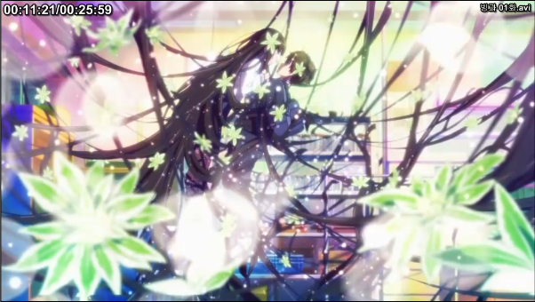
 |  |  |  | 우선 순위 | 1) 공격한 대상 2)가장 가까운 대상 3) 최초 타겟팅한 대상
 |  |  | 공격 시 | 일반 | 공격범위 내에 캐릭터가 있으면 가장 가까이 있는 캐릭터의 방향으로 바라보며 하기의 공격을 순서대로 행한다.
 |  |  |  | 마탄공격 | 준비 동작 : 두팔을 펼쳐 하늘을 향해 노래를 부르는 포즈를 취한다
 |  |  |  |  | 공격 패턴 : 보스가 바라보는 방향 사선 1m 위로 검은 색 원이 나타나며 여기에서 다수의 마력 미사일이 발사된다 (랜덤 캐릭터 타겟팅)
 |  |  |  | 키스 | 준비 동작 : 하늘에서 정지한 상태로 가장 가까운 캐릭터를 타겟팅 한다.
 |  |  |  |  | 공격 패턴 : V자로 급격하게 캐릭터를 잡아 하늘로 끌어올려 죽음의 키스. 그리고 땅으로 던져버린다. 타격(키스)+낙하+중독 3가지 데미지 효과
 |  |  |  | 일반공격 | 준비 동작 : 지상으로 내려와 서양식 인사(치마를 잡고 살짝 앉는)한다.
 |  |  |  |  | 공격 패턴 : 손에서 부채를 소환하여 빠른 속도로 휘둘러 3연타를 가한다.
 |  |  | 피격 시 | 다운 | 체력의 2/3, 1/3이 되었을 때, 1회씩 다운된다. 다운되었을 땐 3초간 다운데미지를 줄 수 있다. 이 후는 무시하고 일어남
 |  |  | 사망 시 | 폭ㅋ파ㅋ | 몸에서 하얀 혼들이 빠져나가고 흰색 빛을 내면서 폭파된다.

stage | 보스 몬스터 명 |  | 구성
7 | 소멸의 화신 | 기본 구조 | 외관 | ・스스로의 몸을 이미 소멸의 절구에 던져 넣었기 때문에 망토를 뒤집어 쓴 해골의 모습이며 탄생의 선인과 동일 하늘을 날아다닌다. ・죽음의 천사와 같은 상징으로 거대한 낫을 들고 다니며 진흙이 뚝뚝 떨어진다

 |  | 행동 패턴 | 조우 시 | 액티브 접근 | 캐릭터와 같은 화면에 들어가면 하기 순서로 접근한다.
 |  |  |  | 우선 순위 | 1) 자신을 공격한 대상 2) 가장 가까운 거리에 있는 대상 3) 최초 타겟팅한 대상
 |  |  | 스킵 시 | 추적 | 캐릭터를 지나치거나, 캐릭터가 이동하여, 공격 범위 내에 캐릭터가 없을 경우 우선순위를 재 설정하여 공격한다
 |  |  |  | 우선 순위 | 1) 공격한 대상 2)가장 가까운 대상 3) 최초 타겟팅한 대상
 |  |  | 공격 시 | 일반 | 공격범위 내에 캐릭터가 있으면 가장 가까이 있는 캐릭터의 방향으로 바라보며 하기의 공격을 순서대로 행한다.
 |  |  |  | 죽음의 낫 | 준비 동작 : U자 형태로 가까운 캐릭터에게 접근하여 낫을 크게 휘두를 예비동작을 한다.
 |  |  |  |  | 공격 패턴 : 낫을 휘두르면 검형이 발생하여 4m를 날아간다. 투과됨으로 뒷편의 캐릭터도 명중판정을 받는다.
 |  |  |  | 쇠사슬 던지기 | 준비 동작 : 보스의 몸체에서 X 밴드 형태의 검은색 쇠사슬이 나타나 보스를 중심으로 원형으로 회전하기 시작한다.
 |  |  |  |  | 공격 패턴 : 쿨타임 3초 후, 7m 내에 캐릭터는 모두 보스와 검은색 쇠사슬로 연결되며 보스에게 빨려간다. 접근하면 보스에게 죽음의 낫 공격
 |  |  |  | 분신 (강화판) | 준비 동작 : 캐릭터가 점멸하기 시작하며 주문을 외우는 포즈를 보여준다.
 |  |  |  |  | 공격 패턴 : 4개로 분신, 하나는 쇠사슬을 던지기 나머지는 각 캐릭터 별로 접근하여 공격을 시전한다.
 |  |  | 피격 시 | 회피 | 2연타 이상 피격될 경우, 20%의 확률로 공격을 무시하고 공격한 캐릭터의 바로 뒷편으로 이동한다.
 |  |  | 사망 시 | 폭파 | 몸에서 하얀 혼들이 빠져나가고 흰색 빛을 내면서 폭파된다.

